Bai1
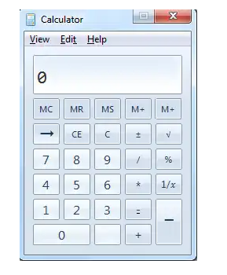
1
2

 | Try to catch all of things that you think they are the bugs/errors or they should be adjusted for correctness or better

BUG_ID | BUG_OVERVIEW | BUG_DETAIL | EXPECTED RESULT | NOTE/ REFERRENCES
1 | Thiếu chức năng | Thiếu button Minimize | Cần có button minimize ở bên phải hệ thống button | Note 1
2 | Vi phạm chuẩn window | 2 button Restore và Close có kích thước khác nhau | System button phải có kích thước bằng nhau | Note 2
3 | Sai vị trí | Dấu trừ đặt sai vị trí | Cần đổi vị trí với dấu bằng | Note 3
4 | Thiếu chức năng | Thiếu dấu phẩy | Cần thêm dấu phẩy | Note 4
5 | Sai vị trí | Sô 0 bị đặt sai vị trí | Cần chuyển vị trí từ sát lề trái sang sát lề phải | Note 5
6
7
8

Bai2
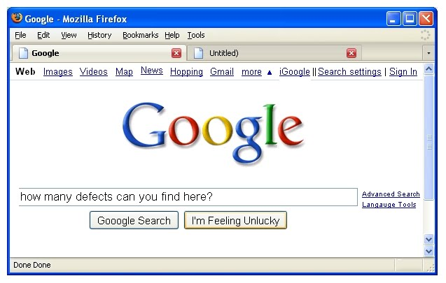
1
2
2

 | Try to catch all of things that you think they are the bugs/errors or they should be adjusted for correctness

BUG_ID | BUG_OVERVIEW | BUG_DETAIL | EXPECTED RESULT | NOTE/ REFERRENCES
1 | Sai icons | icon buttons window không đúg chuẩn | Cần sửa các icon button: minimize, restore, close theo chuẩn window | Note1
2 | Shortcut key bị trùng | Menu History và Help có cùng shotcut key | Cần thay shortcut key của một trong 2 menu trên | Note2
3 | Trùng lặp | Văn bản bị trùng lặp | Cần xóa | Note 3
4 | Sai tên web | Tên trang web bị sai | Cần sửa văn bản "Firefox" thành "Google" | Note 4
5 | Sai logo | Chèn nhầm logo firefox | Cần thay thế logo "Firefox" thành "Google" | Note 5
6 | Tab dư thừa | Có hai tab, nhưng chỉ có một trang được mở (“Google”). Tab còn lại “(Untitled)” vô nghĩa trong trình duyệt. | Xóa tab rỗng hoặc đổi thành đúng tên trang khi có website. | Note 6
7 | Sai chính tả | “Hopping” thay vì “Shopping” lỗi chính tả. | đổi thành “Shopping”. | Note 7
8 | Google Search button | “Gooogle Search” (thừa chữ “o”) | đổi thành “Google Search”. | Note 8
9 | Lỗi màu sắc | Ô button tự động highlight | Chuyển về màu trắng | Note 9

Bai3
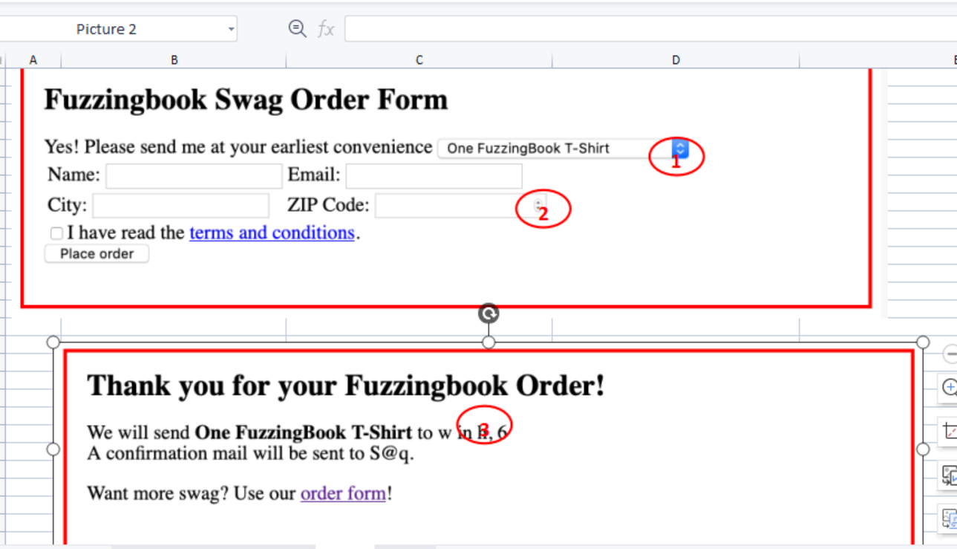
Try to catch all of things that you think they are the bugs/errors or they should be adjusted for correctness

BUG_ID | BUG_OVERVIEW | BUG_DETAIL | EXPECTED RESULT | NOTE/ REFERRENCES
1 | Câu văn mở đầu không hoàn chỉnh | Thiếu dấu phẩy dấu chấm | Sửa: “Yes! Please send me, at your earliest convenience, one FuzzingBook T-Shirt.” | Note 1
2 | Chưa ràng buộc chỗ nhập Email | Không có ràng buộc bắt buộc nhập email hợp lệ | Có thể ghi mờ gợi ý người dùng nhập Email (ví dụ: abc@example.com) | Note 2
3 | ZIP Code không chuẩn | ZIP Code có mũi tên như dạng number spinner thay vì chỉ nhập số. | Đổi thành nhập số | Note 3
4 | Nút “Place order” | Nút trong suốt (disabled) mặc định, không rõ điều kiện kích hoạt. | Đổi màu sau khi ấn tick vào ô trống, và chỉ cho phép ấn sau khi ô vuông được tick | Note 4
5 | Thông tin hiển thị bị lỗi (placeholders) | “One FuzzingBook T-Shirt to w in h, 6” là lỗi mapping dữ liệu từ form (tên, địa chỉ không hiện đúng) | Đảm bảo lấy đúng giá trị từ input Name, City, ZIP Code | Note 5
6 | Email xác nhận hiển thị sai | “A confirmation mail will be sent to S@q” → lỗi mapping email. | truyền đúng giá trị email người dùng nhập. | Note 6
7 | Thiếu chi tiết đơn hàng | Không hiển thị City, ZIP Code, số lượng hàng. | Thêm thông tin đầy đủ: tên, email, địa chỉ, sản phẩm, số lượng | Note 7
8 | Form trông quá trống trải | Chỉ text đen trắng, không có bố cục đẹp( thiếu tính thẫm mỹ ) | Chỉnh sửa và thay đổi forrm chi tiết hơn | Note 8
9 | Checkbox “I have read the terms and conditions” | Ô để nhấn nhỏ gây khó khăn khi thao tác | Chỉnh sửa cho ô to ra và giãn hàng cho dê quan sát | Note 9
10 | Không có nhãn hoặc gợi ý | Thiếu gợi ý để nhập văn bản vào ô | ví dụ: “Enter your name”, “Enter your city”) | Note 10

Bai4
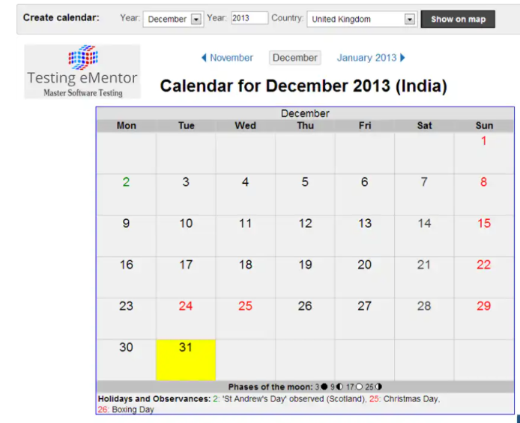

 | Try to catch all of things that you think they are the bugs/errors or they should be adjusted for correctness

BUG_ID | BUG_OVERVIEW | BUG_DETAIL | EXPECTED RESULT | NOTE/ REFERRENCES

